随车清单
中国汽车工程研究院股份有限公司检测中心
QR.A- Y003 | 原 始 记 录 |  | 共 页 第 页
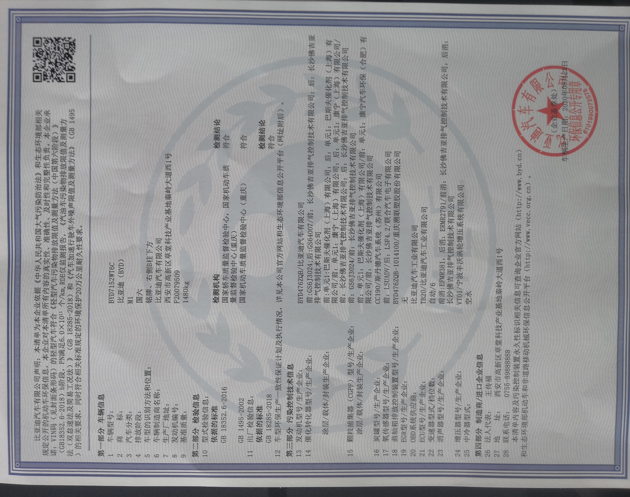

 | 随车环保清单

记录人： |  | 校核人：

